Sheet1
 | Pembobotan | 2 | 3 | 4 | 5 | 4 | 5 | 23
 |  | C1 | C2 | C3 | C4 | C5 | C6
 |  | 0.086956521739 | 0.13043478261 | 0.17391304348 | 0.21739130435 | 0.17391304348 | 0.21739130435
NO | NAMA RUMAH | HARGA | LB | LT | KT | KM | GRS | S | V
1 | Rumah Murah Hook Tebet Timur, Tebet, Jakarta Selatan | 3800000000 | 220 | 220 | 3 | 3 | 1 | 1.166 | 0.166
2 | Rumah Modern di Tebet dekat Stasiun, Tebet, Jakarta Selatan | 4600000000 | 180 | 137 | 4 | 3 | 2 | 1.273 | 0.181
3 | Rumah Mewah 2 Lantai Hanya 3 Menit Ke Tebet, Tebet, Jakarta Selatan | 3000000000 | 267 | 250 | 4 | 4 | 4 | 1.888 | 0.268
4 | Rumah Baru Tebet, Tebet, Jakarta Selatan | 430000000 | 40 | 25 | 2 | 2 | 1 | 0.659 | 0.094
5 | Rumah Bagus Tebet komp Gudang Peluru lt 350m, Tebet, Jakarta Selatan | 9000000000 | 400 | 355 | 6 | 5 | 3 | 2.050 | 0.291
 |  |  |  |  |  |  |  | 7.036

$$\sum_{j=1}^{n}{w_{j}}=1$$
 |  |  | Keterangan :
 |  |  | Rumus di samping merupakan
 |  |  | rumus dari nilai total bobot
 |  |  | yang tertera di bawah K29

 |  |  | Ket. Pangkat :
 |  |  | Benefit | Pangkat = Bobot kepentingan x ∑ W𝑗
 |  |  | Cost | Pangkat = Bobot kepentingan x ∑ W𝑗 x (-1)

$$S_{i}=\prod_{j=1}^{n}{x_{ij}^{w_{j}}},i=1,2,…,m$$

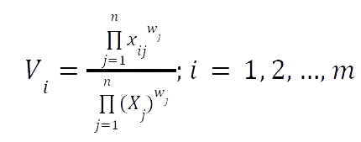
 | Keterangan S :
 | nilai dari masing-masing kriteria di pangkatkan dengan Pangkat
 | Lalu setelah dipangkat maka akan masing-masing C dikali

 | Keterangan V :
 | Nilai masing-masing S dibagi dengan jumlah keseluruhan S

